STD lsbg (2)
PT. Century Batteries
Indonesia
STANDARD PREVENTIVE MACHINE | Dept. |  | : PLANT SERVICE | CHILLER LSBLG250 |  |  | No Form | : Form-PLS-MTC-D04 |  |  | Diketahui | Diketahui | Dibuat
 | Seksi |  | : WET CHARGING |  |  |  | Revisi | : 0
 | M/C type |  | : CHILLER LSBLG250 |  |  |  | Page | : 1 dari 1 |  |  | Ka.Dept PLS | Ka.Sie Eng | Ka.Sie PLS
1
 | UNIT |  | ITEM CHECK | CONTENTS | Frek | Act | STANDARD |  |  |  | DOCUMENT |  | SAFETY STD
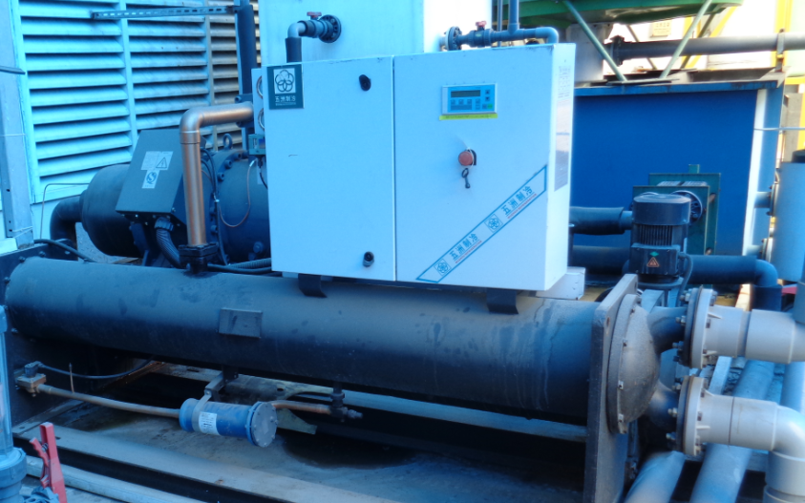
9
 | A. AIR DRYER | 1 | Panel Kontrol | Kondisi | 1/ 4 Bln | B | Pengecekan Power Supply dan Ampere |  |  |  | Check Sheet |  | M/C OFF
5
10
 |  | 2 | Filter Core Dryer | Pergantian | 1/1 Thn | G | Pergantian Core Dryer H 48 |  |  |  | Check Sheet |  | M/C OFF
8
 |  | 3 | Selenoid Valve | Cek | 1/4 Bln | C | Cek Fungsi Coil Selenoid |  |  |  | Check Sheet |  | M/C OFF
6
 |  |  |  | Pergantian | 1/1 Thn | G | Pergantian Coil Selenoid |  |  |  | Check Sheet |  | M/C OFF
4
3
 |  | 4 | Expansion Valve | Cek | 1/4 Bln | C | Cek/Periksa Fungsi Expansion Valve |  |  |  | Check Sheet |  | M/C OFF
2
 |  | 5 | Motor Pump | Kondisi | 1/4 Bln | C | Cek/Periksa Motor Pump |  |  |  | Check Sheet |  | M/C OFF
 |  | 6 | Valve In Out Cooling | Kondisi | 1/ Day | C | Valve harus terbuka |  |  |  | Check Sheet |  | M/C OFF
 |  | 7 | Kondesnser | Kebersihan | 1/6 Bln | B | Dibersihkan dari kerak/korosif |  |  |  | Check Sheet |  | M/C OFF
 |  | 8 | Evaporator | Kebersihan | 1/6 Bln | B | Dibersihkan dari kerak/korosif |  |  |  | Check Sheet |  | M/C OFF
7
 |  | 9 | Colling Tower & Water Stariner | Kebersihan | 1/4 Bln | B | Dibersihkan dari kerak/korosif |  |  |  | Check Sheet |  | M/C OFF
 |  | 10 | Tekanan Freon | Cek | 1/ Day |  | Pengecekan Tekanan Freon |  |  |  | Check Sheet |  | M/C OFF
 |  |  |  | Penambahan | 1/1 Thn |  | Penambahan Freon R22 |  |  |  | Check Sheet |  | M/C OFF
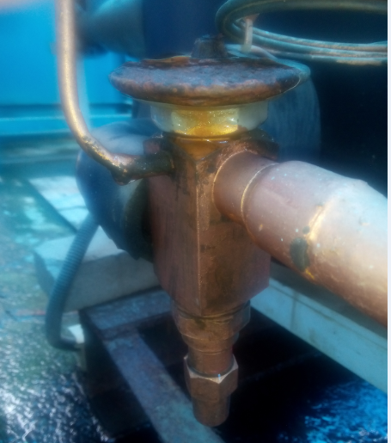
4
2
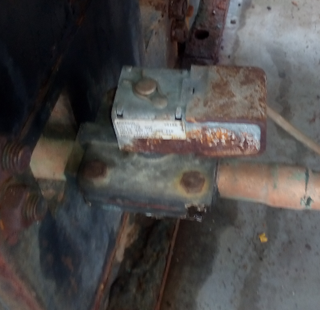
3
 |  | 11 | Flow Switch Kontrol | Cek | 1/4 Bln |  | Pengecekan Water Flow |  |  |  | Check Sheet |  | M/C OFF
 |  | 12 | Kebocoran Freon | Cek | 1/4 Bln |  | Pengecekan Kebocoran |  |  |  | Check Sheet |  | M/C OFF
 |  | 13 | Screw Kompresor Level Oil | Cek | 1/4 Bln |  | Pengecekan Level Oli |  |  |  | Check Sheet |  | M/C OFF
 |  |  |  | Pergantian | 1/1 Thn |  | Penggantian Oli (12.000 jam) |  |  |  | Check Sheet |  | M/C OFF
 |  | 14 | Oil Filter Catride | Pergantian | 1/1 Thn |  | Penggantian Oli (12.000 jam) |  |  |  | Check Sheet |  | M/C OFF
 |  | 15 | Temperature Screw Kompresor | Cek | 1/4 Bln |  | Pengecekan Temp Kompresor |  |  |  | Check Sheet |  | M/C OFF
 |  | 16 | Vibrasi Mesin | Cek | 1/4 Bln |  | Pengecekan Mounting dan vibrasi |  |  |  | Check Sheet |  | M/C OFF
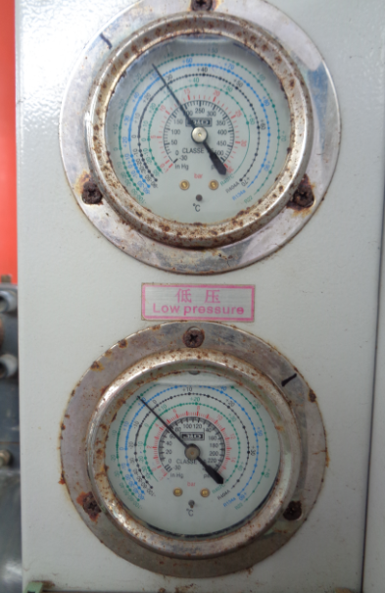
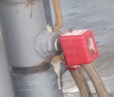
10
11

 | Catatan |  |  |  |  | Tugas
 |  |  |  |  |  | A | Adjust/setting |  | K | Kencangkan
 |  |  |  |  |  | B | Bersihkan |  | S | Service
 |  |  |  |  |  | C | Cek/Periksa |  | T | Tambah
 |  |  |  |  |  | G | Ganti |  | U | Ukur

CHILLER 250
PT. Century Batteries
Indonesia
 |  |  | LEMBAR HASIL INSPEKSI HARIAN DAN MINGGUAN |  |  |  | Dept |  |  | : Maintenance |  |  |  |  |  |  |  |  |  |  | No. Form |  |  | : Form-PLS-MTC-D08 |  |  |  |  |  |  |  |  |  |  | Ka.Dept
 |  |  |  |  |  |  | Seksi |  |  | : WET CHARGING |  |  |  |  |  |  |  |  |  |  | Revisi |  |  | : 0
 |  |  |  |  |  |  | No. Alat |  |  | : |  |  |  |  |  |  |  |  |  |  | Tgl. |  |  | :
 |  |  |  |  |  |  | M/C Type |  |  | : CHILLER LSBLG250 |  |  |  |  |  |  |  |  |  |  | Page |  |  | : 1 dari 1 |  |  |  |  |  |  |  |  |  |  |  |  |  | Ka.Sie | Ka.Sub Sie
UNIT | NO | BAGIAN PERALATAN | ITEM INSPEKSI | PERIODE | JENIS INST. | HASIL PEMERIKSAAN TAHUN 2018 |  |  |  |  |  |  |  |  |  |  |  |  |  |  |  |  |  |  |  |  |  |  |  |  |  |  |  |  |  |  |  | KETERANGAN
 |  |  |  |  |  | BULAN :
 |  |  |  |  |  | Shift | 1 | 2 | 3 | 4 | 5 | 6 | 7 | 8 | 9 | 10 | 11 | 12 | 13 | 14 | 15 | 16 | 17 | 18 | 19 | 20 | 21 | 22 | 23 | 24 | 25 | 26 | 27 | 28 | 29 | 30 | 31
TABLE DAILY CHECK
CHILLER LSBLG250 | 1 | High Press Indikator | Check | 1x/day | C | I |  |  |  |  |  |  |  |  |  |  |  |  |  |  |  |  |  |  |  |  |  |  |  |  |  |  |  |  |  |  |  | P STD < 150 PSI

 | 2 | Low press Indikator | Check | 1x/day | C | I |  |  |  |  |  |  |  |  |  |  |  |  |  |  |  |  |  |  |  |  |  |  |  |  |  |  |  |  |  |  |  | P STD 80 > 60 PSI

 | 3 | Cooling Tower | Check | 1x/day | C | I |  |  |  |  |  |  |  |  |  |  |  |  |  |  |  |  |  |  |  |  |  |  |  |  |  |  |  |  |  |  |  | BERFUNGSI NORMAL

 | 4 | Valve In Out Cooling | Check | 1x/day | C | I |  |  |  |  |  |  |  |  |  |  |  |  |  |  |  |  |  |  |  |  |  |  |  |  |  |  |  |  |  |  |  | TIDAK MAMAPET/KOTOR

 | 5 | Running Hour | Check | 1x/day | C | I |  |  |  |  |  |  |  |  |  |  |  |  |  |  |  |  |  |  |  |  |  |  |  |  |  |  |  |  |  |  |  | CATAT DARI DIPSLAY

 | 6 | % Running | Check | 1x/day | C | I |  |  |  |  |  |  |  |  |  |  |  |  |  |  |  |  |  |  |  |  |  |  |  |  |  |  |  |  |  |  |  | CATAT DARI DISPLAY 50 %,75%,100%

TABLE WEEKLY PREVENTIVE |  |  |  |  |  |  | 1 |  |  |  |  |  |  |  | 2 |  |  |  |  |  |  |  | 3 |  |  |  |  |  |  |  | 4
CHILLER LSBLG250 | 1 | Emergency Stop | Check | 1x/Week | C | I |  |  |  |  |  |  |  |  |  |  |  |  |  |  |  |  |  |  |  |  |  |  |  |  |  |  |  |  |  |  |  | Cek Kondisi Push Button

 | 2 | Kebocoran Freon | Check | 1x/Week | C | I |  |  |  |  |  |  |  |  |  |  |  |  |  |  |  |  |  |  |  |  |  |  |  |  |  |  |  |  |  |  |  | Tidak ada Rembesan Oli /freon

 | 3 | Kebersihan Mesin | Bersihkan | 1x/Week | B | I |  |  |  |  |  |  |  |  |  |  |  |  |  |  |  |  |  |  |  |  |  |  |  |  |  |  |  |  |  |  |  | Tidak ada korosi dan genangan Air

 | 4 | Check Ampere Motor | Ukur | 1x/Week | U | I |  |  |  |  |  |  |  |  |  |  |  |  |  |  |  |  |  |  |  |  |  |  |  |  |  |  |  |  |  |  |  | Ampere STD Motor

 | 5 | Pompa Tranfer | Check | 1x/Week | C | I |  |  |  |  |  |  |  |  |  |  |  |  |  |  |  |  |  |  |  |  |  |  |  |  |  |  |  |  |  |  |  | Tidak ada bocor & vibrasi

 |  |  | SIMBOL | Jumlah Item Check | PIC | I |  |  |  |  |  |  |  |  |  |  |  |  |  |  |  |  |  |  |  |  |  |  |  |  |  |  |  |  |  |  |  | JENIS INSTRUKSI
 |  |  | V : TIDAK ADA PROBLEM |  |  | II |  |  |  |  |  |  |  |  |  |  |  |  |  |  |  |  |  |  |  |  |  |  |  |  |  |  |  |  |  |  |  | A : ADJUST
 |  |  | X : BELUM OK / PERLU DICEK |  | KaSub | I |  |  |  |  |  |  |  |  |  |  |  |  |  |  |  |  |  |  |  |  |  |  |  |  |  |  |  |  |  |  |  | B : BERSIHKAN
 |  |  | X : PROBLEM SUDAH DIPERBAIKI |  |  | II |  |  |  |  |  |  |  |  |  |  |  |  |  |  |  |  |  |  |  |  |  |  |  |  |  |  |  |  |  |  |  | C : CHECK
 |  |  | O : PENGGANTIAN PART |  | Ka.Sie | I |  |  |  |  |  |  |  |  |  |  |  |  |  |  |  |  |  |  |  |  |  |  |  |  |  |  |  |  |  |  |  | G : GANTI
 |  |  |  |  |  | II |  |  |  |  |  |  |  |  |  |  |  |  |  |  |  |  |  |  |  |  |  |  |  |  |  |  |  |  |  |  |  | K : KENCANGKAN
PIC
Ka.Sub Sie
Ka.Sie
Ka.Dept
 |  |  |  |  | SIRKULASI PENYERAHAN DOKUMEN |  |  |  |  |  |  |  |  |  |  |  |  |  |  |  |  |  |  |  |  |  |  |  |  |  |  |  |  |  |  |  |  | T : TAMBAH
 |  |  |  |  |  |  |  |  |  |  |  |  |  |  |  |  |  |  |  |  |  |  |  |  |  |  |  |  |  |  |  |  |  |  |  |  |  | U : UKUR
 |  |  |  |  |  |  |  |  |  |  |  |  |  |  |  |  |  |  |  |  |  |  |  |  |  |  |  |  |  |  |  |  |  |  |  |  |  | S : SERVICE

mont
PT. Century Batteries
Indonesia
 |  |  | LEMBAR HASIL INSPEKSI DAN MAINTENANCE |  | Dept | : Maintenance |  |  |  |  | No. Form | ::Form-PLS-MTC-D09
 |  |  |  |  | Seksi | : Utility |  |  |  |  | Revisi | :
 |  |  |  |  | No. Alat | : |  |  |  |  | Tgl. | :
 |  |  |  |  | M/C Type | : CHILLER LSBLG250 |  |  |  |  | Page | : |  |  |  |  | Ka.Dept | Ka.Sie | Kasub Sie
UNIT | NO | BAGIAN PERALATAN | ITEM INSPEKSI | PERIODE | JENIS INST. | HASIL PEMERIKSAAN TAHUN 20.. |  |  |  |  |  |  |  |  |  |  |  | KETERANGAN
 |  |  |  |  |  | BULAN
 |  |  |  |  |  | 1 | 2 | 3 | 4 | 5 | 6 | 7 | 8 | 9 | 10 | 11 | 12
TABLE |  |  |  |  |  | tgl | tgl | tgl | tgl | tgl | tgl | tgl | tgl | tgl | tgl | tgl | tgl
CHILLER LSBLG250 | 1 | Panel Kontrol | Kondisi | 1/ 4 Bln | B
 | 2 | Filter Core Dryer | Pergantian | 1/1 Thn | G |  |  |  |  |  |  |  |  |  |  |  |  | Over Houl Nov 16
 | 3 | Selenoid Valve | Cek | 1/4 Bln | C
 |  |  | Pergantian | 1/1 Thn | G
 | 4 | Expansion Valve | Cek | 1/4 Bln | C
 | 5 | Motor Pump | Kondisi | 1/4 Bln | C
 | 6 | Kondesnser | Kebersihan | 1/6 Bln | B
 | 7 | Evaporator | Kebersihan | 1/6 Bln | B
 | 8 | Colling Tower & Water Strainer | Kebersihan | 1/4 Bln | B
 | 9 | Tekanan Freon | Cek | 1/4 Bln | C
 | 10 |  | Penambahan | 1/1 Thn | T
 |  | Flow Switch Kontrol | Cek | 1/4 Bln | C
 | 11 | Kebocoran Freon | Cek | 1/4 Bln | C
 | 12 | Screw Kompresor Level Oil | Cek | 1/4 Bln | C
 | 13 | Oil | Pergantian | 1/1 Thn | G
 | 14 | Oil Filter Catride | Pergantian | 1/1 Thn | G
 | 15 | Temperature Screw Kompresor | Cek | 1/4 Bln | C
 | 16 | Vibrasi Mesin | Cek | 1/4 Bln | C

 |  |  | SIMBOL | Jumlah Item Check | PIC |  |  |  |  |  |  |  |  |  |  |  |  | JENIS INSTRUKSI
 |  |  | V : TIDAK ADA PROBLEM |  | Ka.Sub Sie |  |  |  |  |  |  |  |  |  |  |  |  | B : BERSIHKAN | C : Check
 |  |  | X : BELUM OK / PERLU DICEK |  | Ka.Sie |  |  |  |  |  |  |  |  |  |  |  |  | G : GANTI | S : Service
PIC
Ka.Sub Sie
Ka.Sie
Ka.Dept
 |  |  | X : PROBLEM SUDAH DIPERBAIKI | 0 | SIRKULASI PENYERAHAN DOKUMEN |  |  |  |  |  |  |  |  |  |  |  |  | K : KENCANGKAN | A : Adjust
 |  |  | O : PENGGANTIAN PART |  |  |  |  |  |  |  |  |  |  |  |  |  |  | T : TAMBAH
 |  |  |  |  |  |  |  |  |  |  |  |  |  |  |  |  |  | U : UKUR

